概述
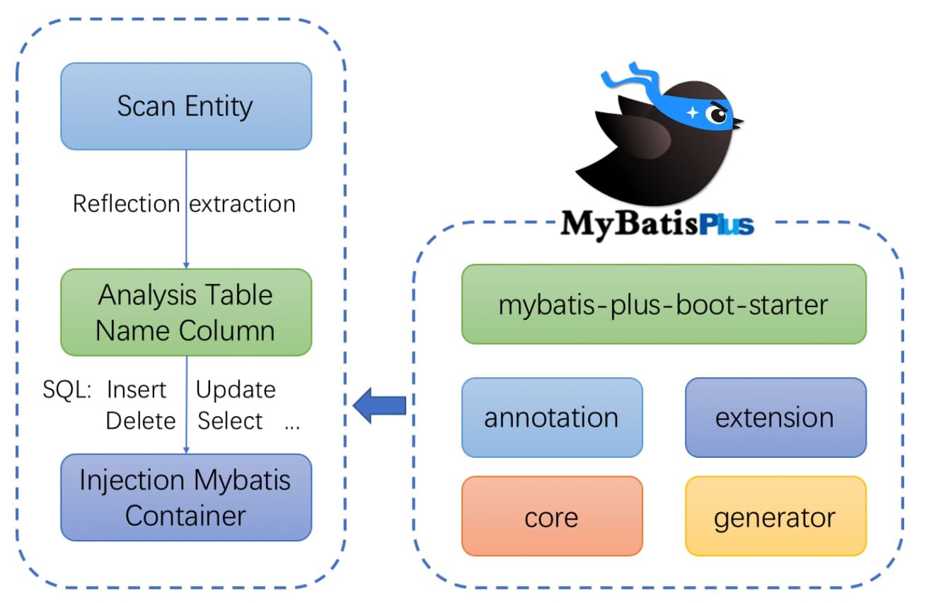
MyBatis-Plus
 | MyBatis-Plus (opens new window)（简称 MP）是一个 MyBatis (opens new window)的增强工具，在 MyBatis 的基础上只做增强不做改变，为简化开发、提高效率而生。

 | 特性
 | 无侵入：只做增强不做改变，引入它不会对现有工程产生影响，如丝般顺滑
 | 损耗小：启动即会自动注入基本 CURD，性能基本无损耗，直接面向对象操作
 | 强大的 CRUD 操作：内置通用 Mapper、通用 Service，仅仅通过少量配置即可实现单表大部分 CRUD 操作，更有强大的条件构造器，满足各类使用需求
 | 支持 Lambda 形式调用：通过 Lambda 表达式，方便的编写各类查询条件，无需再担心字段写错
 | 支持主键自动生成：支持多达 4 种主键策略（内含分布式唯一 ID 生成器 - Sequence），可自由配置，完美解决主键问题
 | 支持 ActiveRecord 模式：支持 ActiveRecord 形式调用，实体类只需继承 Model 类即可进行强大的 CRUD 操作
 | 支持自定义全局通用操作：支持全局通用方法注入（ Write once, use anywhere ）
 | 内置代码生成器：采用代码或者 Maven 插件可快速生成 Mapper 、 Model 、 Service 、 Controller 层代码，支持模板引擎，更有超多自定义配置等您来使用
 | 内置分页插件：基于 MyBatis 物理分页，开发者无需关心具体操作，配置好插件之后，写分页等同于普通 List 查询
 | 分页插件支持多种数据库：支持 MySQL、MariaDB、Oracle、DB2、H2、HSQL、SQLite、Postgre、SQLServer 等多种数据库
 | 内置性能分析插件：可输出 SQL 语句以及其执行时间，建议开发测试时启用该功能，能快速揪出慢查询
 | 内置全局拦截插件：提供全表 delete 、 update 操作智能分析阻断，也可自定义拦截规则，预防误操作

 | 支持数据库
 | 任何能使用 MyBatis 进行 CRUD, 并且支持标准 SQL 的数据库，具体支持情况如下，如果不在下列表查看分页部分教程 PR 您的支持。
 | MySQL，Oracle，DB2，H2，HSQL，SQLite，PostgreSQL，SQLServer，Phoenix，Gauss ，ClickHouse，Sybase，OceanBase，Firebird，Cubrid，Goldilocks，csiidb
 | 达梦数据库，虚谷数据库，人大金仓数据库，南大通用(华库)数据库，南大通用数据库，神通数据库，瀚高数据库

 | 框架结构

语法
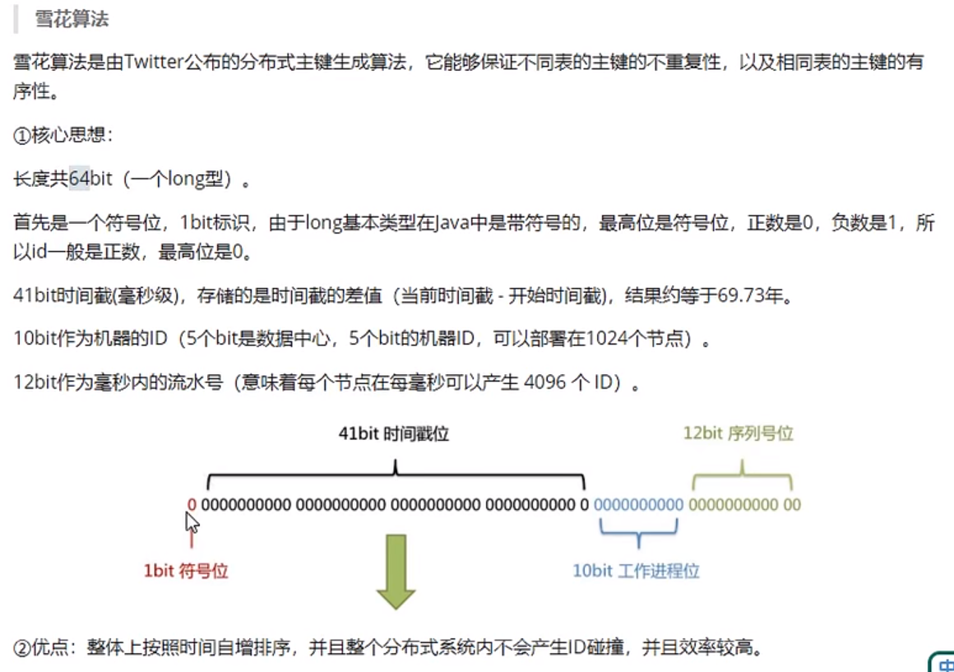
注解
 | @MapperScan("com.baomidou.mybatisplus.samples.quickstart.mapper") |  |  |  |  |  |  |  | #扫描Mapper包路径配置

 | @TableName("sys_user") |  |  |  |  |  |  |  | #实体表名配置
 | 属性 |  | 类型 | 必须指定 | 默认值 | 描述
 | value |  | String | 否 | "" | 表名
 | schema |  | String | 否 | "" | schema
 | keepGlobalPrefix |  | boolean | 否 | FALSE | 是否保持使用全局的 tablePrefix 的值（当全局 tablePrefix 生效时）
 | resultMap |  | String | 否 | "" | xml 中 resultMap 的 id（用于满足特定类型的实体类对象绑定）
 | autoResultMap |  | boolean | 否 | FALSE | 是否自动构建 resultMap 并使用（如果设置 resultMap 则不会进行 resultMap 的自动构建与注入）
 | excludeProperty |  | String[] | 否 | {} | 需要排除的属性名 @since 3.3.1

 | 关于 autoResultMap 的说明：
 | MP 会自动构建一个 resultMap 并注入到 MyBatis 里（一般用不上），请注意以下内容：
 | 因为 MP 底层是 MyBatis，所以 MP 只是帮您注入了常用 CRUD 到 MyBatis 里，注入之前是动态的（根据您的 Entity 字段以及注解变化而变化），但是注入之后是静态的（等于 XML 配置中的内容）。
 | 而对于 typeHandler 属性，MyBatis 只支持写在 2 个地方:
 | 1. 定义在 resultMap 里，作用于查询结果的封装
 | 2. 定义在 insert 和 update 语句的 #{property} 中的 property 后面（例：#{property,typehandler=xxx.xxx.xxx}），并且只作用于当前 设置值
 | 除了以上两种直接指定 typeHandler 的形式，MyBatis 有一个全局扫描自定义 typeHandler 包的配置，原理是根据您的 property 类型去找其对应的 typeHandler 并使用

 | @TableId
 | 描述：主键注解
 | 使用位置：实体类主键字段
 | @TableName("sys_user")
 | public class User {
 | @TableId |  |  |  |  | #也可以加上其他属性，如@TableId(value="uid",type=IdType.Auto)
 | private Long id;
 | private String name;
 | private Integer age;
 | private String email;
 | }
 | 属性 | 类型 | 必须指定 | 默认值 | 描述
 | value | String | 否 | "" | 主键字段名
 | type | Enum | 否 | IdType.NONE | 指定主键类型
 | IdType
 | 值 |  | 描述
 | AUTO |  | 数据库 ID 自增
 | NONE |  | 无状态，该类型为未设置主键类型（注解里等于跟随全局，全局里约等于 INPUT）
 | INPUT |  | insert 前自行 set 主键值
 | ASSIGN_ID |  | 分配 ID(主键类型为 Number(Long 和 Integer)或 String)(since 3.3.0),使用接口IdentifierGenerator的方法nextId(默认实现类为DefaultIdentifierGenerator雪花算法)
 | ASSIGN_UUID |  | 分配 UUID,主键类型为 String(since 3.3.0),使用接口IdentifierGenerator的方法nextUUID(默认 default 方法)
 | ID_WORKER |  | 分布式全局唯一 ID 长整型类型(please use ASSIGN_ID)
 | UUID |  | 32 位 UUID 字符串(please use ASSIGN_UUID)
 | ID_WORKER_STR |  | 分布式全局唯一 ID 字符串类型(please use ASSIGN_ID)
 | 注：如不设置type，那么默认使用雪花算法自动给主键赋值。

 | @TableField
 | 描述：字段注解（非主键）
 | @TableName("sys_user")
 | public class User {
 | @TableId
 | private Long id;
 | @TableField("nickname")
 | private String name;
 | private Integer age;
 | private String email;
 | }
 | 属性 |  |  | 类型 |  |  | 必须指定 | 默认值 |  | 描述
 | value |  |  | String |  |  | 否 | "" |  | 数据库字段名
 | exist |  |  | boolean |  |  | 否 | TRUE |  | 是否为数据库表字段
 | condition |  |  | String |  |  | 否 | "" |  | 字段 where 实体查询比较条件，有值设置则按设置的值为准，没有则为默认全局的 %s=#{%s}，参考(opens new window)
 | update |  |  | String |  |  | 否 | "" |  | 字段 update set 部分注入，例如：当在version字段上注解update="%s+1" 表示更新时会 set version=version+1 （该属性优先级高于 el 属性）
 | insertStrategy |  |  | Enum |  |  | 否 | FieldStrategy.DEFAULT |  | 举例：NOT_NULL
 |  |  |  |  |  |  |  |  |  | insert into table_a(<if test="columnProperty != null">column</if>) values (<if test="columnProperty != null">#{columnProperty}</if>)
 | updateStrategy |  |  | Enum |  |  | 否 | FieldStrategy.DEFAULT |  | 举例：IGNORED
 |  |  |  |  |  |  |  |  |  | update table_a set column=#{columnProperty}
 | whereStrategy |  |  | Enum |  |  | 否 | FieldStrategy.DEFAULT |  | 举例：NOT_EMPTY
 |  |  |  |  |  |  |  |  |  | where <if test="columnProperty != null and columnProperty!=''">column=#{columnProperty}</if>
 | fill |  |  | Enum |  |  | 否 | FieldFill.DEFAULT |  | 字段自动填充策略
 | select |  |  | boolean |  |  | 否 | TRUE |  | 是否进行 select 查询
 | keepGlobalFormat |  |  | boolean |  |  | 否 | FALSE |  | 是否保持使用全局的 format 进行处理
 | jdbcType |  |  | JdbcType |  |  | 否 | JdbcType.UNDEFINED |  | JDBC 类型 (该默认值不代表会按照该值生效)
 | typeHandler |  |  | Class<? extends TypeHandler> |  |  | 否 | UnknownTypeHandler.class |  | 类型处理器 (该默认值不代表会按照该值生效)
 | numericScale |  |  | String |  |  | 否 | "" |  | 指定小数点后保留的位数

 | 关于`jdbcType`和`typeHandler`以及`numericScale`的说明:
 | numericScale只生效于 update 的 sql. jdbcType和typeHandler如果不配合@TableName#autoResultMap = true一起使用,也只生效于 update 的 sql. 对于typeHandler如果你的字段类型
 | 和 set 进去的类型为equals关系,则只需要让你的typeHandler让 Mybatis 加载到即可,不需要使用注解

 | FieldStrategy
 | 值 | 描述
 | IGNORED | 忽略判断
 | NOT_NULL | 非 NULL 判断
 | NOT_EMPTY | 非空判断(只对字符串类型字段,其他类型字段依然为非 NULL 判断)
 | DEFAULT | 追随全局配置

 | FieldFill
 | 值 | 描述
 | DEFAULT | 默认不处理
 | INSERT | 插入时填充字段
 | UPDATE | 更新时填充字段
 | INSERT_UPDATE | 插入和更新时填充字段

 | @Version
 | 描述：乐观锁注解、标记 @Verison 在字段上

 | @EnumValue
 | 描述：普通枚举类注解(注解在枚举字段上)

 | @TableLogic
 | 描述：表字段逻辑处理注解（逻辑删除）
 | 属性 | 类型 | 必须指定 | 默认值 | 描述
 | value | String | 否 | "" | 逻辑未删除值
 | delval | String | 否 | "" | 逻辑删除值

 | @SqlParser |  | Deprecated
 | see @InterceptorIgnore

 | @KeySequence
 | 描述：序列主键策略 oracle
 | 属性：value、resultMap
 | 属性 | 类型 | 必须指定 | 默认值 | 描述
 | value | String | 否 | "" | 序列名
 | clazz | Class | 否 | Long.class | id 的类型, 可以指定 String.class，这样返回的 Sequence 值是字符串"1"

 | @InterceptorIgnore
 | see 插件主体

 | @OrderBy
 | 描述：内置 SQL 默认指定排序，优先级低于 wrapper 条件查询
 | 属性 | 类型 | 必须指定 | 默认值 | 描述
 | isDesc | boolean | 否 | TRUE | 是否倒序查询
 | sort | short | 否 | Short.MAX_VALUE | 数字越小越靠前

雪花算法：

总结
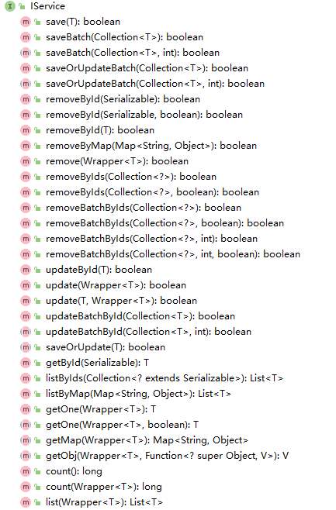
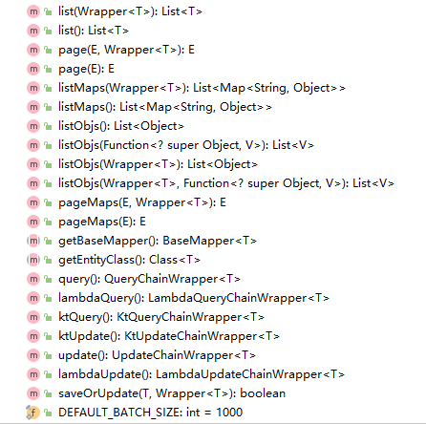
关于Mapper配置文件的默认路径：
 | mybatis-plus中默认的Mapper文件路径就是【classpath*:/mapper/**/*.xml】，所以我们不需要增加这个配置，只要按这个默认值放置Mapper配置文件即可。
 | mybatis-plus:
 | mapper-locations: classpath*:/mapper/**/*.xml
 | 注：mapper中还可以有子目录！

关于mybatis-plus提供的基类：
 | Mapper基类： | BaseMapper<T>
 | 继承于该基类后，就具有实体T的一些增删改查方法。
 | @Repository
 | public interface ProvinceMapper extends BaseMapper<Province> {
 | Province queryByCode(String ProvinceCode);
 | }
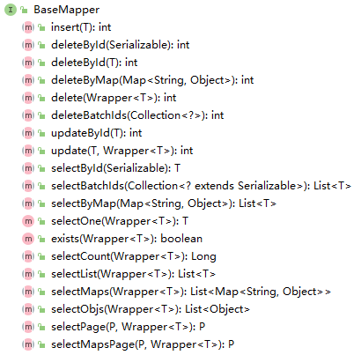

 | 注：对于更新（update），只有修改过的属性才会修改，没有则不会更新。

 | Service基类： | IService<T>
 | Service CRUD 接口
 | * 通用 Service CRUD 封装IService接口，进一步封装 CRUD 采用 get 查询单行 remove 删除 list 查询集合 page 分页 前缀命名方式区分 Mapper 层避免混淆。
 | * 泛型 T 为任意实体对象
 | * 建议如果存在自定义通用 Service 方法的可能，请创建自己的 IBaseService 继承 Mybatis-Plus 提供的基类
 | * 对象 Wrapper 为 条件构造器
 | 我们可以基于该接口和实现来扩展自己的接口，以下为添加的类：
 | 自定义接口类：ProvinceService.java
 | public interface ProvinceService extends IService<Province> {
 | }
 | 自定义接口实现类：ProvinceServiceImpl.java
 | @Service
 | public class ProvinceServiceImpl extends ServiceImpl<ProvinceMapper, Province> implements ProvinceService{
 | }

问题
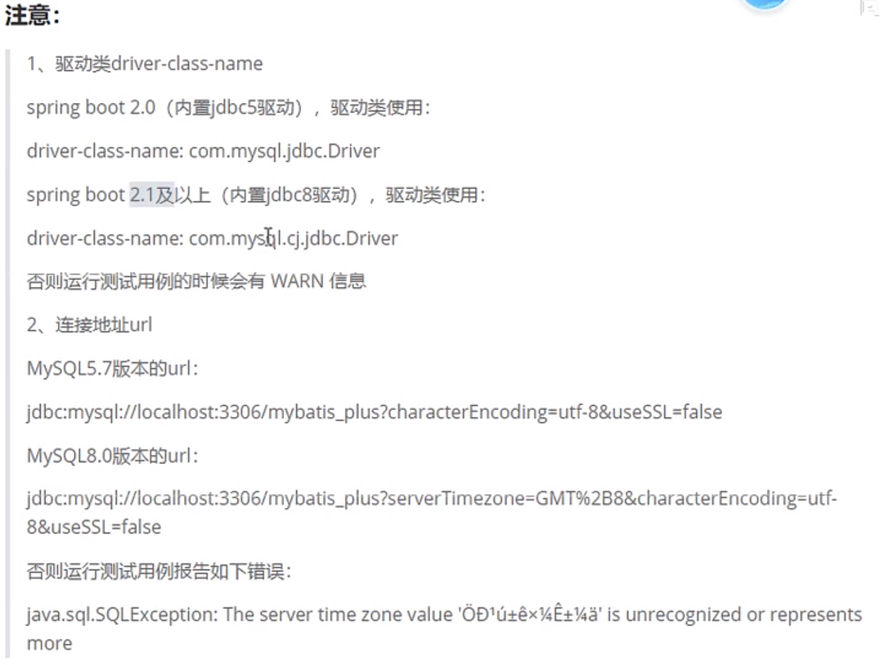
关于驱动和MySql连接字符串：

插件
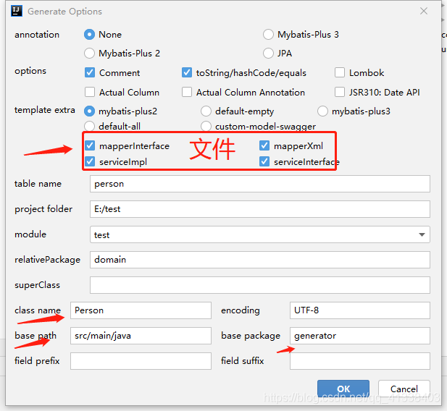
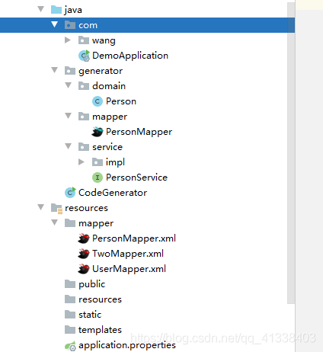
Mybatis-X
 | 前言
 | 快速开发插件 快速建立controller，dao,service,.xml文件
 | 一、Mybatis-X是什么？
 | MybatisX 是一款基于 IDEA 的快速开发插件，为效率而生。
 | 安装方法：打开 IDEA，进入 File -> Settings -> Plugins -> Browse Repositories，输入 mybatisx 搜索并安装。
 | 1、功能描述
 | XML跳转
 | 代码生成
 | 重置模板
 | JPA提示：生成新增、修改、删除、查询
 | 2.创建步骤
 | 2.1连接数据库
 | 示例连接MySQL
 | 点击Mysql ，输入账户密码 Database 也可不填(最好填上数据库)，在连接时可能会报错连接时区错误，时区问题在URL后面添加?serverTimezone=Asia/Shanghai即可连接成功
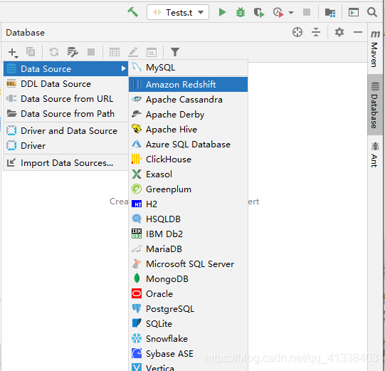
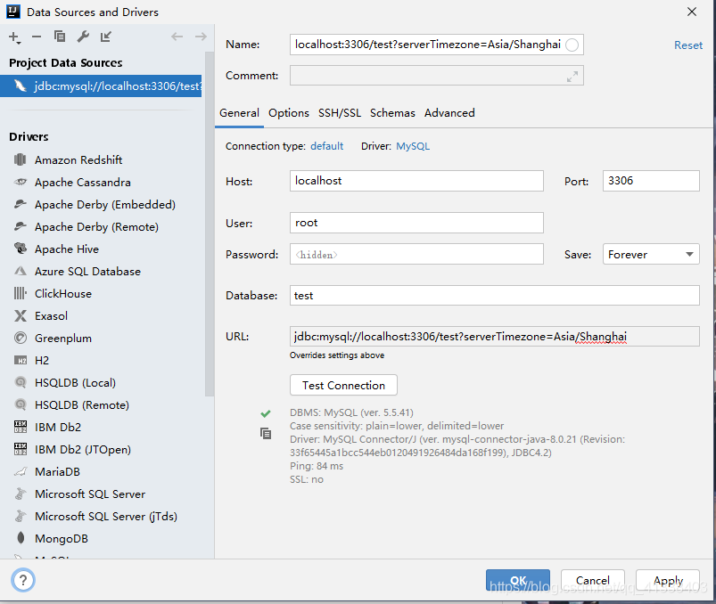

 | 2.2快速生成
 | 选择表右键点击MybatisX-Generator

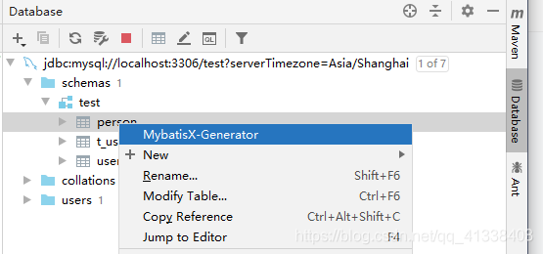

 | 选择配置 | 点击ok即可看到文件生成成功

